CONTRAPORTADA
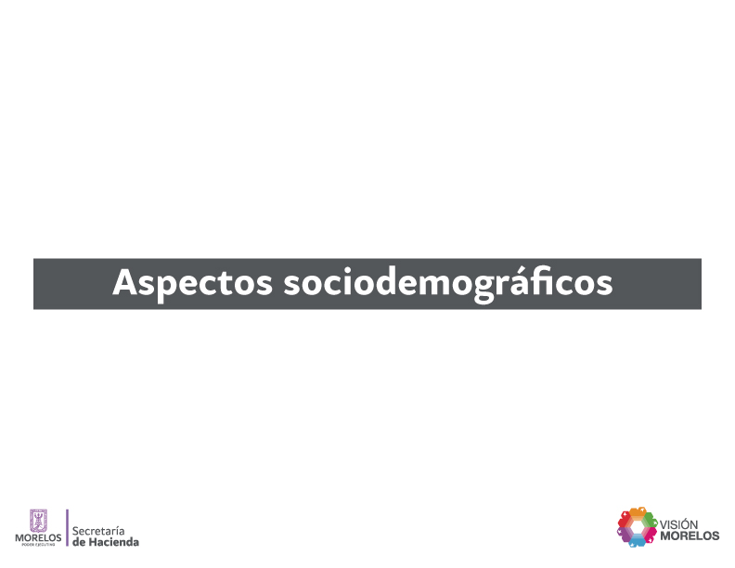

SITUA. GEO.
Situación geográfica del Estado por principales características |  |  |  |  | Cuadro 1
2015
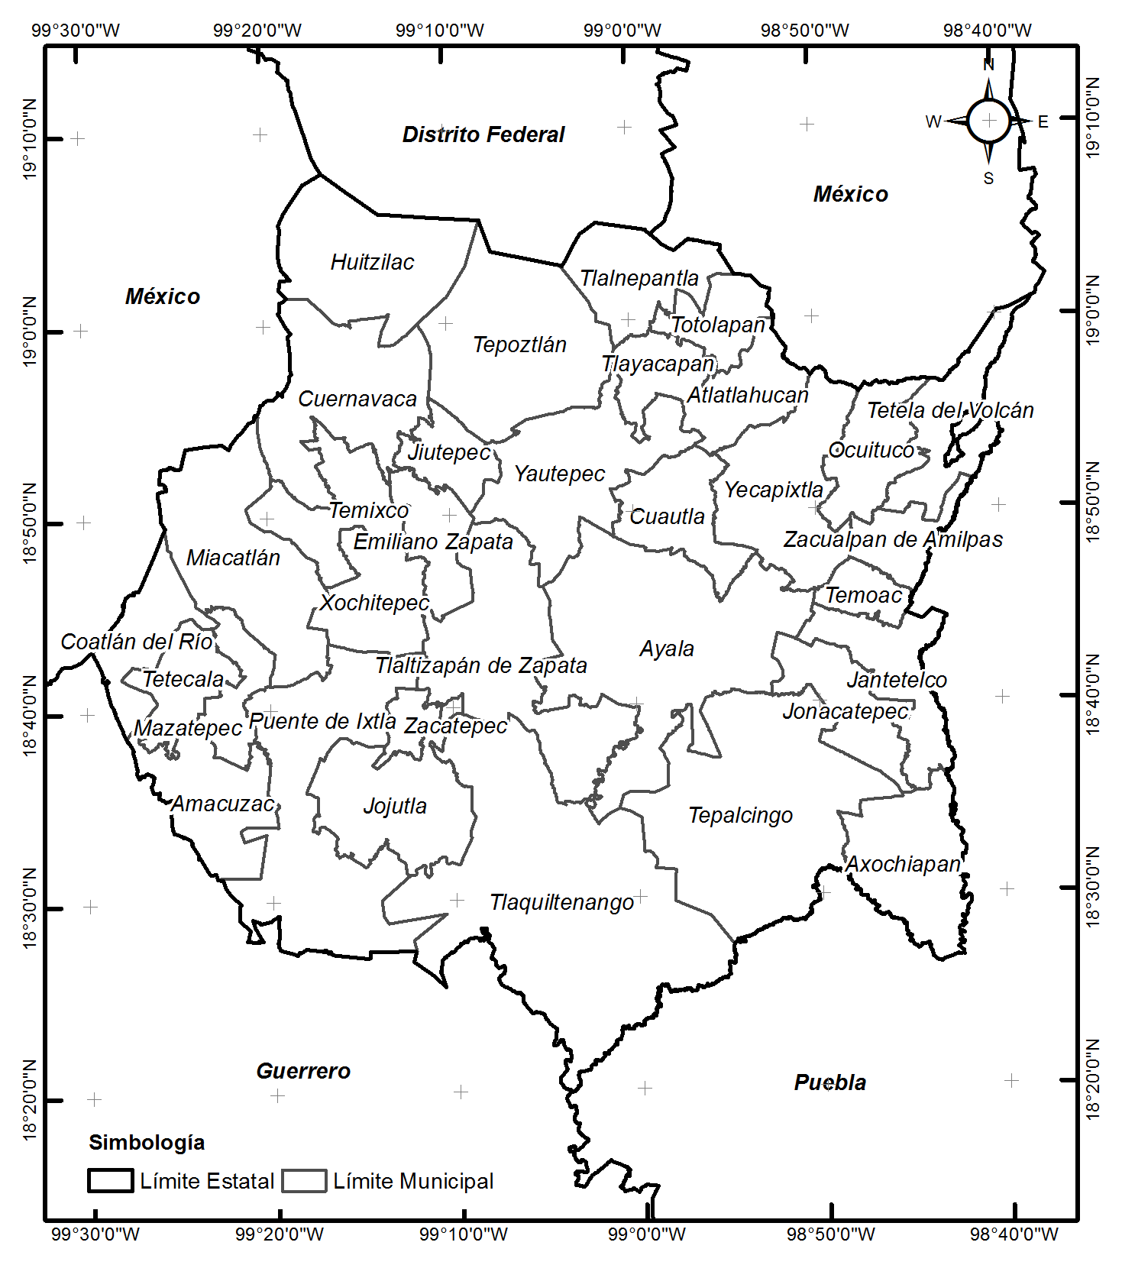
Aspectos generales
Nombre Oficial |  | Morelos
División Política |  | 33 municipios
Capital |  | Cuernavaca
Gentilicio |  | Morelense
Fiesta estatal |  | 17 de abril
Ubicación geográfica
Coordenadas geográficas extremas |  |  | Al norte 19°08', al sur 18°19' de latitud norte; al este 98°38', al oeste 99°30' de longitud oeste.
Porcentaje territorial |  |  | Morelos representa 0.2% de la superficie del país
Colindancias
Al Norte: |  | Con el Estado de México y el Distrito Federal;
Al Este: |  | Con México y Puebla;
Al Sur: |  | Con Puebla y Guerrero;
Al Oeste: |  | Con Guerrero y México.
Aspectos demográficos

Territorio (Km2) |  | Población (Habitantes)
Nacional a | Estatal | Nacional a |  | Estatal a
1964375 | 4958 | 2015
 |  | 119530753 |  | 1903811

Año | Densidad de población (Habitantes Km2)
 | Nacional |  | Estatal
2015 | 61 |  | 384

a INEGI.Encuesta Intercensal 2015 .
Fuente: Secretaría de Hacienda con datos del INEGI (Anuario Estadístico del Estado de Morelos, edición 2013).

